Worksheet
 |  |  |  |  | 8 (812) 565 05 34 |  |  | sales@miniworks.ru
 |  |  |  |  | Санкт-Петербург |  |  | отдел продаж
 |  |  | Адрес |  |  |  |  | Режим работы
 |  |  | Санкт-Петербург, улица Маршала Новикова, 28Е |  |  |  |  | Пн – Пт: с 8:00 до 18:00
20-40ПЧС
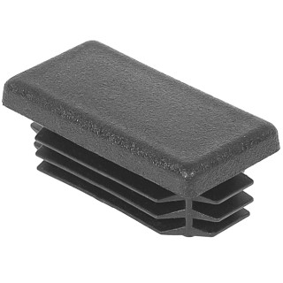 |  | 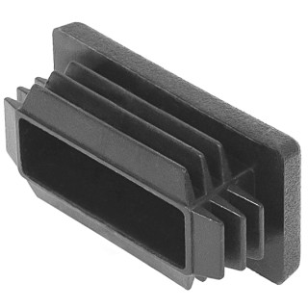 |  | 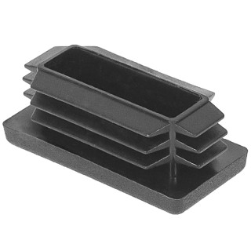 |  | 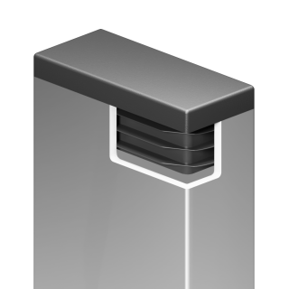
Артикул |  | Цвет |  | от 10000 | от 5000 | от 1000 | от 500 | от 100 | розница | Наличие на 04.08.2026
20-40ПЧС |  | черный |  | 3.70р. | 3.90р. | 4.30р. | 5.40р. | 6.60р. | 8.00р. | 329662
20-40ПБС |  | белый |  | 4.44р. | 4.68р. | 5.16р. | 6.48р. | 7.92р. | 9.60р. | 37677
20-40ПСС |  | серый |  | 4.44р. | 4.68р. | 5.16р. | 6.48р. | 7.92р. | 9.60р. | 176079
20-40ПКС |  | красный |  | 4.44р. | 4.68р. | 5.16р. | 6.48р. | 7.92р. | 9.60р. | —
20-40ПСНС |  | синий |  | 4.44р. | 4.68р. | 5.16р. | 6.48р. | 7.92р. | 9.60р. | —
20-40ПЖС |  | желтый |  | 4.44р. | 4.68р. | 5.16р. | 6.48р. | 7.92р. | 9.60р. | —
20-40ПЖС |  | зеленый |  | 4.44р. | 4.68р. | 5.16р. | 6.48р. | 7.92р. | 9.60р. | —
20-40ПКЧС |  | коричневый |  | 4.44р. | 4.68р. | 5.16р. | 6.48р. | 7.92р. | 9.60р. | —
 | Все цены указаны в рублях и включают в себя НДС. Все цены указаны при условии 100% предоплаты и действительны в течение 5 дней. Все цены указаны при условии самовывоза продукции со склада в г. Санкт-Петербург (для иногородних клиентов доставка до склада ТК в г. Санкт-Петербург бесплатна). Все цены указаны за стандартный цвет для каждого вида изделия (изменение цвета на любой из предлагаемой палитры +20% к стоимости, изменение цвета на любой по системе RAL +50% к стоимости). О возможных сроках поставки заказного товара, необходимо уточнять заранее

